⑤リレーの選手が反映されない場合の対処
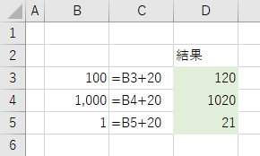
文字列を数値に変換する
エクセルでは数値と判断できる文字列を数式に使用したとき、自動で数値に変換されます。
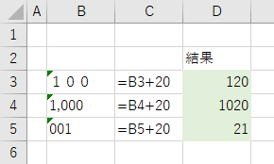

これらの文字列を数値に変換するには、[セル] をクリックしてエラーチェックの機能から [数値に変換する] をクリックします。変換したいセルを範囲選択してから行うと一括で変換できます。
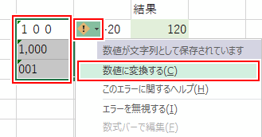

文字列が数値に変換されます。

